Foglio1
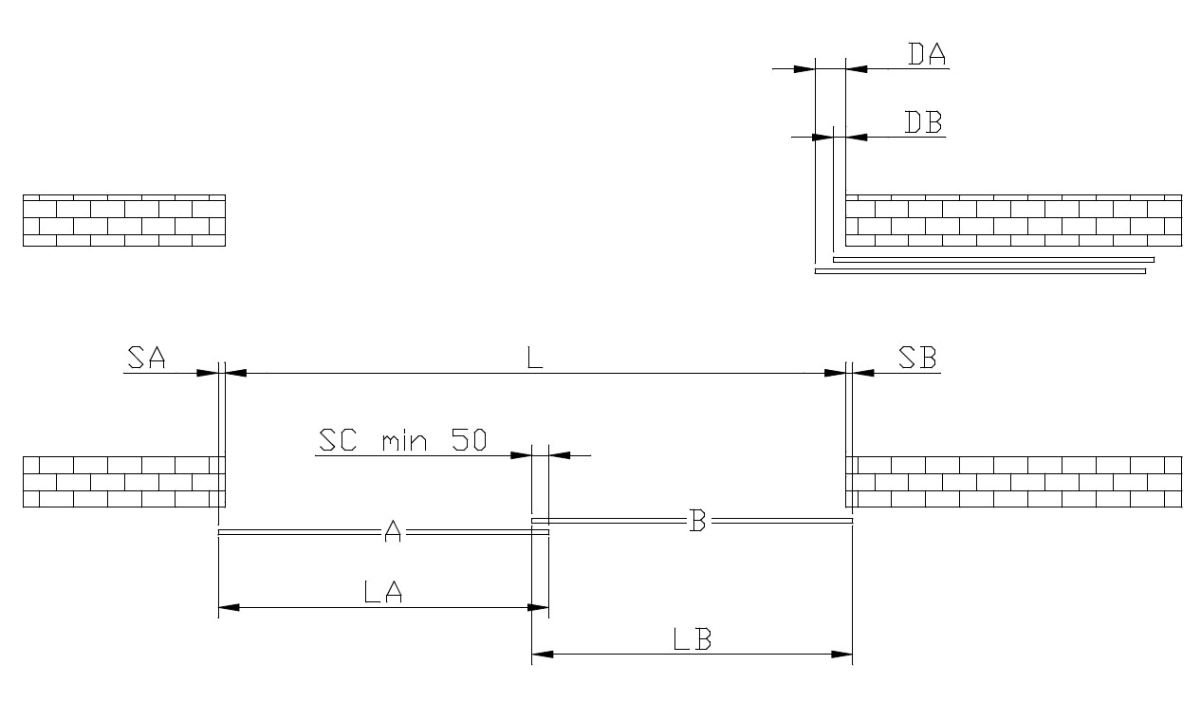

A | PORTA TRASCINATRICE
B | PORTA TRASCINATA

L | 2000 | mm | LUCE PORTA
SA | 60 | mm | SORMONTO PORTA A
DA | 0 | mm | DISTANZA PORTA A/STIPITE
SB | 60 | mm | SORMONTO PORTA B | 60 | LA SOMMA DI QUESTI DUE VALORI DEVE ESSERE ALMENO 50mm PER LA PRESENZA DELLA GUIDA A TERRA FISSA.
DB | 0 | mm | DISTANZA PORTA B/STIPITE
SC | 60 | mm | SORMONTO CENTRALE | 60 | QUESTO VALORE DEVE ESSERE ALMENO 50mm PER LA PRESENZA DELLA GUIDA A TERRA MOBILE.

MA | 2060 | mm | SCORRIMENTO PORTA A
MA | 1030 | mm | SCORRIMENTO PORTA B

LA | 1090 | mm | LARGHEZZA PORTA A
LB | 1090 | mm | LARGHEZZA PORTA B

